Hárok1
Štruktúrovaná cenová ponuka | Oprava laboratórnych prístrojov na odsávanie dymu
 | Vyplňte zelené polia, prepočet DPH vykoná vzorec
Obchodné meno
Sídlo:
IČO:
Kontaktná osoba:
Telefón, email:
Platca DPH: áno / nie
Ostatné:

CyanoSafe zariadenie na vyvolávanie daktyloskopických stôp CAS 30T | 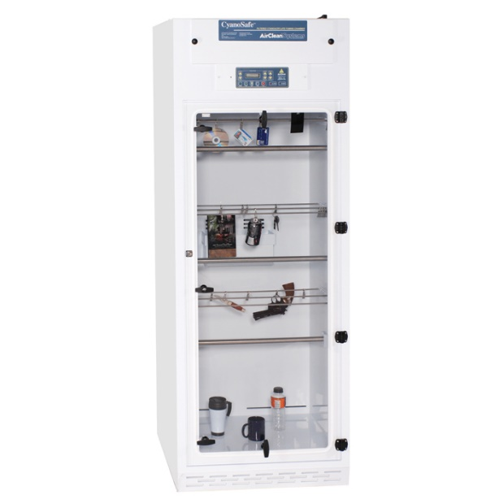

Názov meradla/zariadenia | CyanoSafe zariadenie na vyvolávania daktyloskopických stôp CAS 30T
Výrobca: | AirClean Systems
Informácia o prístroji: | https://aircleansystems.com/products/cyanosafe-filtered-cyanoacrylate-fuming-chamber
Umiestnenie: | Daktyloskopia, Bratislava, Sklabinská ul.č. 1
Opis poruchy: | Výmena výhrevných telies, ventilátorov a elektroinštalácie, kalibrovanie a nastavenie riadiacich procesov.

Názov meradla/zariadenia | CyanoSafe zariadenie na vyvolávania daktyloskopických stôp CAS 30T
Výrobca: | AirClean Systems
Informácia o prístroji: | https://aircleansystems.com/products/cyanosafe-filtered-cyanoacrylate-fuming-chamber
Umiestnenie: | Daktyloskopia, Príboj 560 Slovenská Ľupča
Opis poruchy: | Výmena výhrevných telies, ventilátorov a elektroinštalácie, kalibrovanie a nastavenie riadiacich procesov.

Názov meradla/zariadenia | CyanoSafe zariadenie na vyvolávania daktyloskopických stôp CAS 30T
Výrobca: | AirClean Systems
Informácia o prístroji: | https://aircleansystems.com/products/cyanosafe-filtered-cyanoacrylate-fuming-chamber
Umiestnenie: | Daktyloskopia, Kuzmányho 8, Košice
Opis poruchy: | Výmena výhrevných telies, ventilátorov a elektroinštalácie, kalibrovanie a nastavenie riadiacich procesov.

Skrinka DAKTAKYN zviditeľňovanie daktyloskopických stôp

Názov meradla/zariadenia | Skrinka DAKTAKYN zviditeľňovanie daktyloskopických stôp
Výrobca: | PPS Mikuš Trenčín
Informácia o prístroji: | https://www.asslstore.com/cyanoacrylate-fuming-chamber-and-extraction-system.html
Umiestnenie: | Daktyloskopia, Kuzmányho 8, Košice
Opis poruchy: | Revízia elektroinštalácie a nastavenie riadiacich procesov

Cena bez DPH | 0.00 €
Cena s DPH | 0.00 €

